格付けチャート
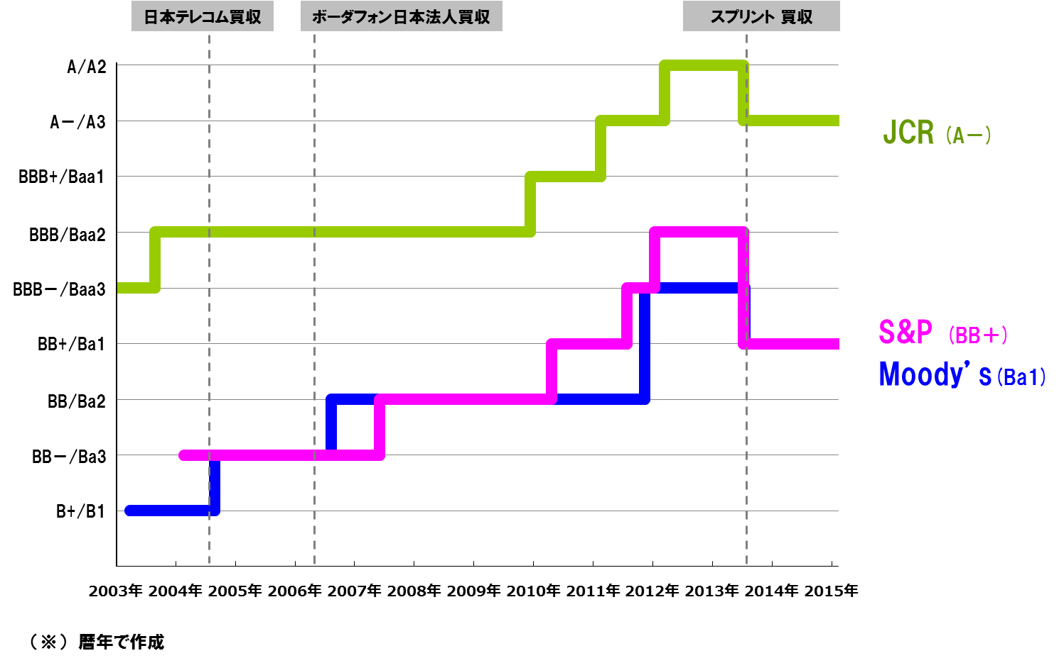
ご参考-3 格付けチャート

アリババ上場時の持分変動利益
ご参考-4 アリババ上場による持分変動利益
アリババに対する持分純資産
（その他の包括利益を除く）

6,857億円
アリババに係る持分変動利益内訳
上場による持分変動利益
5,631億円
アリババのCPS転換
（公正価値で負債から振替）
6,754億円×32.59％
＝ 2,201億円
過去に損失認識した
公正価値増加分を含む
上場以外（ストックオプション行使等）
で発生した持分変動利益
366億円

合計 5,997億円
（税効果考慮後: 3,859億円）
持分変動利益
5,631億円

アリババの上場による
調達額(※1)
10,892億円×32.59％
＝ 3,549億円

1,226億円

アリババ自己資本×36.15％
アリババ自己資本×32.59％

アリババ 上場直前
アリババ 上場後
（SB持分：32.59％）
（SB持分：36.15％）

※1 上場による調達額には、上場同日に行った追加発行を含みます。また、発行費用154億円を控除しています。
※ 上場した2014年9月19日の為替レート（1米ドル）108.86円で換算

